상품제안서
PGA 3단엠보선염바이어스완자+190g호텔타올 세트 | 상품코드: F17041

 |  |  |  |  |  |  | 02-412-0044 | www.easy1.co.kr
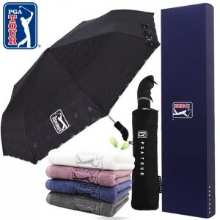

【상세/제작정보】 | * 타올 자수인쇄는 별도문의바랍니다. * 실크인쇄 단가는 우산손잡이 기준입니다. *상하케이스 희망시 문의바랍니다.

【인쇄/포장옵션】 | 실크, 스티커, 원단인쇄 / 쇼핑백

【공급단가】 | 수량 | 50~ | 100~ | 500~ | 1,000~ | 2,000~
*VAT별도 | 단가 | 17,100원 | 16,810원 | 16,370원 | 16,080원 | 15,650원

【상품 URL】 | https://dev.easy1.co.kr:443/src/goods_detail.php?gdno=17041

